Yanes_P1
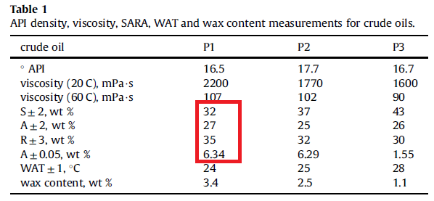
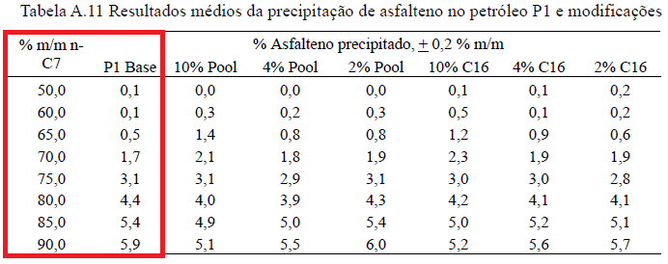
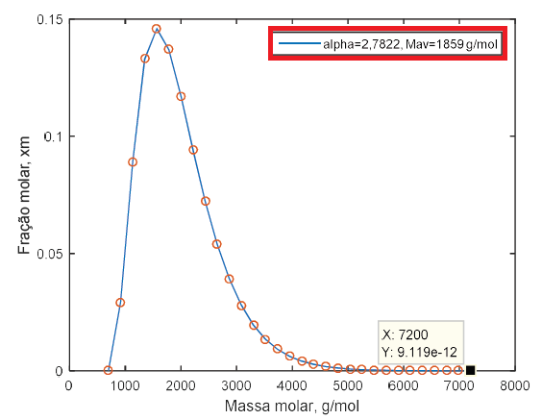
alpha e Mav são lidos no
'variáveis_entrada_código.txt'
Composto | Fracao_Massica
Saturados | 31.7263
Aromaticos | 27.2151
Resinas | 34.7167
Asfaltenos | 6.3419
T(K) | 298
Solvente | n-heptano
Fracao_Solvente | Yield_Exp
0.650353959 | 0.00518634263
0.700307343 | 0.0167926741
0.750925926 | 0.03068153656
0.811344312 | 0.04424222369
0.850000000 | 0.054065
0.900120628 | 0.0590449383

Yield_exp e SARA extraídos do código MATLAB no apendice da dissertação do Romero

Yanes_P2
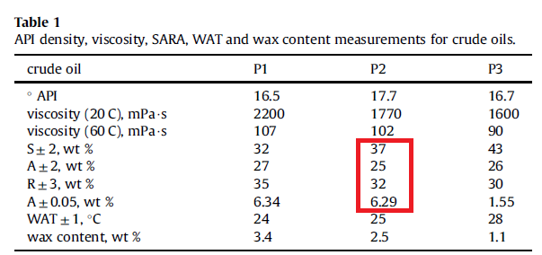
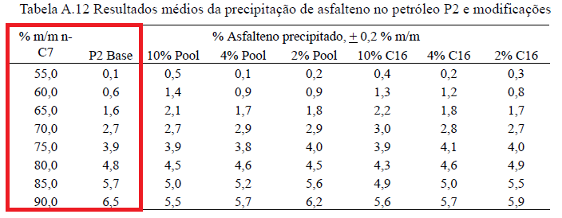
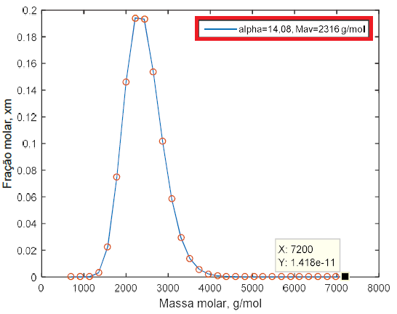
alpha e Mav são lidos no
'variáveis_entrada_código.txt'
Composto | Fracao_Massica
Saturados | 37
Aromaticos | 25
Resinas | 32
Asfaltenos | 6.29
T(K) | 298
Solvente | n-heptano
Fracao_Solvente | Yield_Exp
0.55 | 0.001
0.60 | 0.006
0.65 | 0.016
0.70 | 0.027
0.75 | 0.039
0.80 | 0.048
0.85 | 0.057
0.90 | 0.065

Yanes_P3
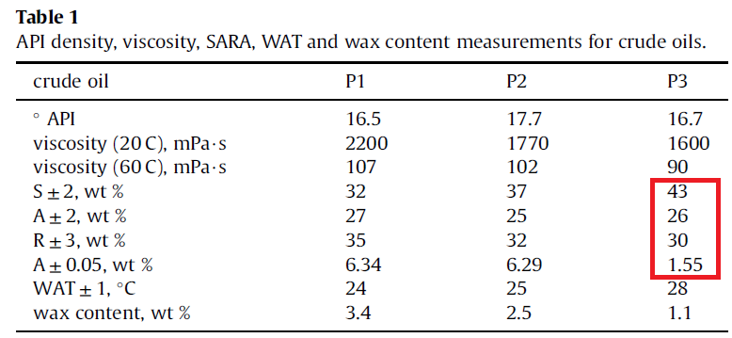
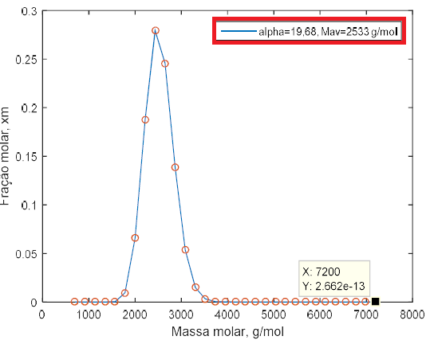
Dados de yields não disponíveis na dissertação nem no artigo de Yanes (2018)
alpha e Mav são lidos no
'variáveis_entrada_código.txt'
Composto | Fracao_Massica
Saturados | 43
Aromaticos | 26
Resinas | 30
Asfaltenos | 1.55
T(K) | 298.15
Solvente | n-heptano
Fracao_Solvente | Yield_Exp
0 | 0
0.15307503049 | 0
0.20307503049 | 0
0.25307503049 | 0
0.30307503049 | 0
0.35307503049 | 0
0.40307503049 | 0.00054263565089
0.50086103294 | 0.00054263565089
0.59926200864 | 0.00065116112508
0.65153752698 | 0.00075969487923 | DADOS DE YIELD CURVE OBTIDOS POR PLOT DIGITIZER
0.69950797448 | 0.00075969487923
0.74993850267 | 0.00075969487923
0.74993850267 | 0.00075969487923
0.79913899052 | 0.0033643393795
0.85018446852 | 0.0065116278107
0.89877000657 | 0.010418602841

Alves_BR1_5C
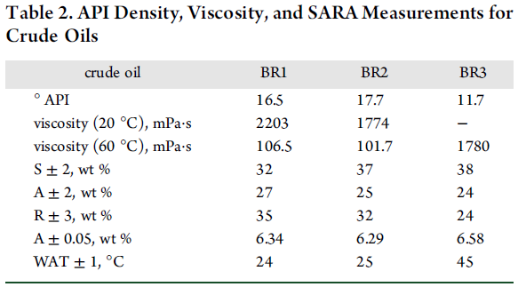
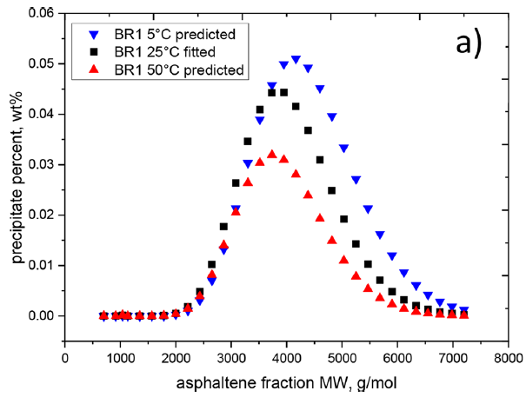
Composto | Fracao_Massica
Saturados | 31.7263
Aromaticos | 27.2151
Resinas | 34.7167
Asfaltenos | 6.3419
T(K) | 278.15
Solvente | n-heptano
Fracao_Solvente | Yield_Exp
0.54999995744 | 0.0038691637364
0.60020915658 | 0.012616815113
0.64958154851 | 0.026579442491
0.69979074765 | 0.043738321056
0.75167362507 | 0.059551403399
0.80020914594 | 0.071327103493
Dados de yields não disponíveis no artigo de Alves (2019)
0.85041834508 | 0.078897196412
0.90062754423 | 0.084953272992

 |  | DADOS DE YIELD OBTIDOS POR PLOT DIGITIZER
alpha e Mavg não fornecidos

Yield_exp e SARA extraídos do código MATLAB no apendice da dissertação do Romero

Alves_BR1_25C
Composto | Fracao_Massica
Saturados | 31.7263
Aromaticos | 27.2151
Resinas | 34.7167
Asfaltenos | 6.3419
T(K) | 298.15
Solvente | n-heptano
Fracao_Solvente | Yield_Exp
0.549999957 | 0.003028042
0.600209157 | 0.008915892
0.651255227 | 0.014635521
0.699790748 | 0.027252342
0.749999947 | 0.041719628
0.801045953 | 0.053327107
Dados de yields não disponíveis no artigo de Alves (2019)
0.851255152 | 0.064093454
0.900627544 | 0.066448600

 |  | DADOS DE YIELD OBTIDOS POR PLOT DIGITIZER
alpha e Mavg não fornecidos

Yield_exp e SARA extraídos do código MATLAB no apendice da dissertação do Romero

Alves_BR1_50C
Composto | Fracao_Massica
Saturados | 31.7263
Aromaticos | 27.2151
Resinas | 34.7167
Asfaltenos | 6.3419
T(K) | 323.15
Solvente | n-heptano
Fracao_Solvente | Yield_Exp
0.599372349 | 0.000672900
0.651255227 | 0.003532714
0.699790748 | 0.015308414
0.750836754 | 0.030280378
0.801882824 | 0.036841128
0.850418345 | 0.046261685
Dados de yields não disponíveis no artigo de Alves (2019)
0.900627544 | 0.054000000

 |  | DADOS DE YIELD OBTIDOS POR PLOT DIGITIZER
alpha e Mavg não fornecidos

Yield_exp e SARA extraídos do código MATLAB no apendice da dissertação do Romero

Alves_BR2_5C
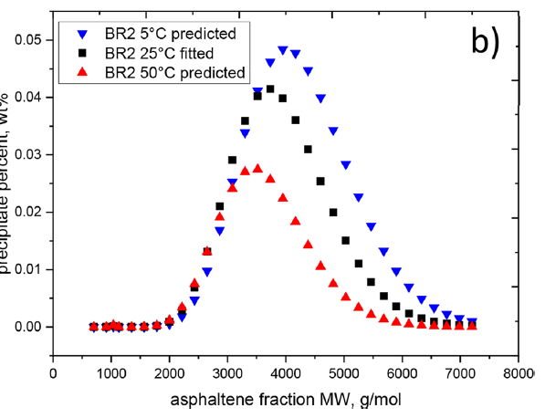
Composto | Fracao_Massica
Saturados | 37
Aromaticos | 25
Resinas | 32
Asfaltenos | 6.29
T(K) | 278.15
Solvente | n-heptano
Fracao_Solvente | Yield_Exp
0.399579838 | 0.004736828
0.450000000 | 0.004229323
0.500420162 | 0.001691729
0.550000000 | 0.004398494
0.600420162 | 0.016409776
0.650000000 | 0.031296994
Dados de yields não disponíveis no artigo de Alves (2019)
0.700420162 | 0.040601505
0.750840323 | 0.051259399
0.800420097 | 0.063439852
0.849999936 | 0.072575184
0.900420097 | 0.078327071
 |  | DADOS DE YIELD OBTIDOS POR PLOT DIGITIZER
alpha e Mavg não fornecidos

Alves_BR2_25C
Composto | Fracao_Massica
Saturados | 37
Aromaticos | 25
Resinas | 32
Asfaltenos | 6.29
T(K) | 298.15
Solvente | n-heptano
Fracao_Solvente | Yield_Exp
0.550000000 | 0.002875941
0.599579838 | 0.008966152
0.650840323 | 0.020300753
0.699579774 | 0.032988723
0.750840323 | 0.045169176
0.800420097 | 0.053796993
Dados de yields não disponíveis no artigo de Alves (2019)
0.849999936 | 0.061748123
0.900420097 | 0.065469925

 |  | DADOS DE YIELD OBTIDOS POR PLOT DIGITIZER
alpha e Mavg não fornecidos

Alves_BR2_50C
Composto | Fracao_Massica
Saturados | 37
Aromaticos | 25
Resinas | 32
Asfaltenos | 6.29
T(K) | 323.15
Solvente | n-heptano
Fracao_Solvente | Yield_Exp
0.400420162 | 0.005413535
0.450000000 | 0.004398494
0.500420162 | 0.004736828
0.550000000 | 0.001860900
0.600420162 | 0.003045099
0.650840323 | 0.009812016
Dados de yields não disponíveis no artigo de Alves (2019)
0.700420162 | 0.023853382
0.749999936 | 0.034003758
0.800420097 | 0.045169176
0.850840259 | 0.045169176
0.900420097 | 0.055827070
 |  | DADOS DE YIELD OBTIDOS POR PLOT DIGITIZER
alpha e Mavg não fornecidos

Alves_BR3_5C
Composto | Fracao_Massica
Saturados | 38
Aromaticos | 24
Resinas | 24
Asfaltenos | 6.58
T(K) | 278.15
Solvente | n-heptano
Fracao_Solvente | Yield_Exp
0.699728231 | 0.001147530
0.749456540 | 0.000983610
0.799184787 | 0.001147530
0.850543444 | 0.019836069
0.870108673 | 0.029016394
0.899456548 | 0.047213112
Dados de yields não disponíveis no artigo de Alves (2019)

 |  | DADOS DE YIELD OBTIDOS POR PLOT DIGITIZER
alpha e Mavg não fornecidos

Alves_BR3_25C
Composto | Fracao_Massica
Saturados | 38
Aromaticos | 24
Resinas | 24
Asfaltenos | 6.58
T(K) | 298.15
Solvente | n-heptano
Fracao_Solvente | Yield_Exp
0.698913026 | 0.002459016
0.749456540 | 0.001475412
0.799184787 | 0.001475412
0.849728239 | 0.009836065
0.870108673 | 0.022131147
0.901086958 | 0.038852459
Dados de yields não disponíveis no artigo de Alves (2019)

 |  | DADOS DE YIELD OBTIDOS POR PLOT DIGITIZER
alpha e Mavg não fornecidos

Alves_BR3_50C
Composto | Fracao_Massica
Saturados | 38
Aromaticos | 24
Resinas | 24
Asfaltenos | 6.58
T(K) | 323.15
Solvente | n-heptano
Fracao_Solvente | Yield_Exp
0.704619585 | 0.003114757
0.748641273 | 0.004754101
0.804076079 | 0.001147530
0.849728239 | 0.003442627
0.870108673 | 0.012295082
0.900271691 | 0.018032786
Dados de yields não disponíveis no artigo de Alves (2019)

 |  | DADOS DE YIELD OBTIDOS POR PLOT DIGITIZER
alpha e Mavg não fornecidos

David
Composto | Fracao_Massica
Saturados | 35.7
Aromaticos | 42.8
Resinas | 11.1
Asfaltenos | 10.3
T(K) | 298.15
Solvente | n-heptano
Fracao_Solvente | Yield_Exp (24h) | Yield_Exp (2h)
0.40 | 0.0073 | 0.0000 | 4.947239162 | 4.217510851 | 0.729728311 | 0.00729728311
0.45 | 0.0000 | 0.0000 | 4.217510851 |  | 0 | 0
0.50 | 0.0034 | 0.0000 | 4.557366411 |  | 0.33985556 | 0.0033985556
0.55 | 0.0042 | 0.0000 | 4.6336535 |  | 0.416142649 | 0.00416142649
0.60 | 0.0153 | 0.0000 | 5.748742463 |  | 1.531231612 | 0.01531231612
0.65 | 0.0280 | 0.0034 | 7.015292482 |  | 2.797781631 | 0.02797781631
0.70 | 0.0153 | 0.0137 | 5.74722786 |  | 1.529717009 | 0.01529717009
0.75 | 0.0444 | 0.0161 | 8.661535386 |  | 4.444024535 | 0.04444024535
0.80 | 0.0461 | 0.0203 | 8.825179184 |  | 4.607668333 | 0.04607668333
0.85 | 0.0567 | 0.0320 | 9.88434978 |  | 5.666838929 | 0.05666838929
0.90 | 0.0645 | 0.0422 | 10.67164179 |  | 6.454130939 | 0.06454130939

 |  |  | 0.938840085 | 0.938840085 | -3.278670766 | -0.03278670766 | 0
 |  |  | 0.880417518 |  | -3.337093333 | -0.03337093333 | 0
 |  |  | 0.556387226 |  | -3.661123625 | -0.03661123625 | 0
 |  |  | 2.104853938 |  | -2.112656913 | -0.02112656913 | 0
 |  |  | 3.257816888 |  | -0.959693963 | -0.00959693963 | 0
 |  |  | 4.561653599 |  | 0.344142748 | 0.00344142748 | 0.00344142748
 |  |  | 5.589494244 |  | 1.371983393 | 0.01371983393 | 0.01371983393
 |  |  | 5.826504098 |  | 1.608993247 | 0.01608993247 | 0.01608993247
 |  |  | 6.25077746 |  | 2.033266609 | 0.02033266609 | 0.02033266609
 |  |  | 7.415095906 |  | 3.197585055 | 0.03197585055 | 0.03197585055
 |  |  | 8.433283358 |  | 4.215772507 | 0.04215772507 | 0.04215772507

Tharanivasan_Lloydminster_hept
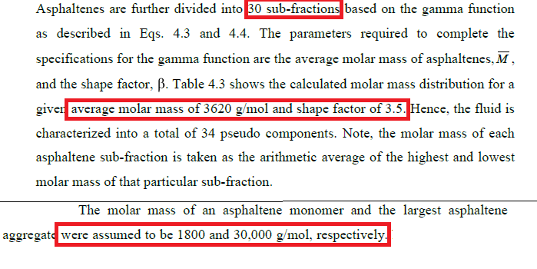
Dados de yields não disponíveis na tese nem no artigo de Akbarzadeh (2005 )
As variáveis destacadas acima alimentam o arquivo: 'variáveis_entrada_código.txt'
n_agregados = 30
MWmin = 1800
MWmax = 30000
alfa = 3.5 (Obs: embora o Tharanivasan chame de β, no nosso código o fator de forma da distribuição Gamma é a variável 'alfa'.) MWavg = 3620.
Composto | Fracao_Massica
Saturados | 23.1
Aromaticos | 41.7
Resinas | 19.5
Asfaltenos | 15.3
T(K) | 296.15
Solvente | n-heptano
Fracao_Solvente | Yield_Exp
0.5072567 | 0.0032787
0.5380531 | 0.0052459
0.5784071 | 0.0226229
0.6718584 | 0.0678688
0.7037168 | 0.0806557
0.7334513 | 0.0944262
0.7738053 | 0.1016393
0.8725663 | 0.1232787
0.9320354 | 0.1236066 | DADOS DE YIELD OBTIDOS POR PLOT DIGITIZER
0.9543363 | 0.1295082

Tharanivasan_Lloydminster_pent
Dados de yields não disponíveis na tese nem no artigo de Akbarzadeh (2005 )
As variáveis destacadas acima alimentam o arquivo: 'variáveis_entrada_código.txt'
n_agregados = 30
MWmin = 1800
MWmax = 30000
alfa = 3.5 (Obs: embora o Tharanivasan chame de β, no nosso código o fator de forma da distribuição Gamma é a variável 'alfa'.) MWavg = 3620.
Composto | Fracao_Massica
Saturados | 23.1
Aromaticos | 41.7
Resinas | 19.5
Asfaltenos | 15.3
T(K) | 296.15
Solvente | n-pentano
Fracao_Solvente | Yield_Exp
0.4477876 | 0.0098361
0.4838938 | 0.0377049
0.5146903 | 0.0708197
0.5550443 | 0.0977049
0.6506195 | 0.1419672
0.6846018 | 0.1531148
0.7132743 | 0.1544262
0.7557522 | 0.1600000
0.8608849 | 0.1570492 | DADOS DE YIELD OBTIDOS POR PLOT DIGITIZER
0.9246017 | 0.1600000
0.9479646 | 0.1547541

Tharanivasan_Lloydminster_heptM
Dados de yields não disponíveis na tese nem no artigo de Akbarzadeh (2005 )
As variáveis destacadas acima alimentam o arquivo: 'variáveis_entrada_código.txt'
n_agregados = 30
MWmin = 1800
MWmax = 30000
alfa = 3.5 (Obs: embora o Tharanivasan chame de β, no nosso código o fator de forma da distribuição Gamma é a variável 'alfa'.) MWavg = 3620.
Composto | Fracao_Massica
Saturados | 23.1
Aromaticos | 41.7
Resinas | 19.5
Asfaltenos | 15.3
T(K) | 296.15
Solvente | n-heptano
Fracao_Solvente | Yield_Exp
0.5072567 | 0.0065574
0.5210619 | 0.0075410
0.5369911 | 0.0098361
0.5539823 | 0.0131147
0.5677876 | 0.0163934
0.5815930 | 0.0200000
0.5943363 | 0.0242623
0.6049558 | 0.0285246
0.6176991 | 0.0337705 | DADOS DE YIELD OBTIDOS POR PLOT DIGITIZER
0.6272566 | 0.0380328
0.6410620 | 0.0442623
0.6527434 | 0.0501639
0.6644248 | 0.0554098
0.6729204 | 0.0603279
0.6856637 | 0.0662295
0.6984071 | 0.0718033
0.7100885 | 0.0780328
0.7207080 | 0.0829508
0.7313274 | 0.0875410
0.7419469 | 0.0918033
0.7536283 | 0.0963934
0.7674336 | 0.1003279
0.7759292 | 0.1036066
0.7907964 | 0.1081967
0.8056637 | 0.1121311
0.8226548 | 0.1157377
0.8396460 | 0.1193443
0.8598230 | 0.1222951
0.8789381 | 0.1249180
0.9001770 | 0.1259016
0.9182301 | 0.1268852
0.9352212 | 0.1265574
0.9511504 | 0.1249180

